ZF
komodita č. | Požadovaný propagační předmět | Specifikace předmětu | Požadované logo/loga dle jednotného vizuálního stylu |  | Přepokládaný počet ks | cena za 1 ks v Kč bez DPH | cena za 1 ks v Kč včetně DPH | cena celkem bez DPH | cena celkem včetně DPH | orientační obrázek požadovaného předmětu
1 | kuličkové pero, materiál imitace dřeva, modrá náplň, materiál plast a kov | rozměr 13 x 1 cm(tolerance ± 5% ); | potisk logo vzor č. 2 - cihlová červená - Pantone 174c; velikost na výšku alespoň 6mm, šířka proporcionálně k výšce |  | 300 |  |  | 0.00 | 0.00 | 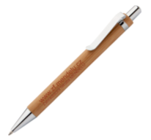
2 | papírové pouzdro na pero, materiál vzhled- recyklovaný papír | pouzdro na pero, materiál karton, velikost 15,4x4 cm (tolerance ± 10 % ) | potisk logolink vzor č. 2 - cihlová červená - Pantone 174c |  | 100 |  |  | 0.00 | 0.00
3 | poznámkový blok s gumou a propiskou, cca 60 listů | desky z recyklovaného papíru zelené nebo červené detaily (např. plast tužky, pruh na kartonu apod.), rozměr 16,5x21x1cm (tolerance ± 5% ), linkovaný papír uvnitř | potisk - červená Pantone 174c dle vzoru č.1 na blok; potisk na pero - dle vzoru č. 2- červená Pantone 174 c |  | 200 |  |  | 0.00 | 0.00 | 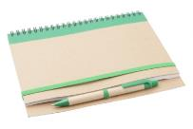
4 | obyčejná dřevěná tužka s gumou, ořezaná | rozměr tužky 18,6 x 0,7cm (tolerance ± 10% ); | potisk Pantone 174c vzor č.2 |  | 2000 |  |  | 0.00 | 0.00 | 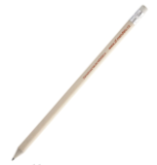
5 | keramický hrnek s uchem | 25cl,dodávaný samostatně balený v kartonové krabičce, dvoubarevný - vně a zevnitř rozdílné barvy, vevnitř bílý, vně hráškově zelený, rozměr 80x95 mm (tolerance ± 10% ), | potisk barva-bílá, dle vzoru č.1 co největší, proporčně odpovídající hrnku |  | 100 |  |  | 0.00 | 0.00 | 
6 | kuličkové pero,plastové s kuličkou na konci | pero hráškově zelené barvy, rozměr 14x1,5cm; | potisk bílý vzor č. 2; logo 25x5mm, |  | 1500 |  |  | 0.00 | 0.00 | 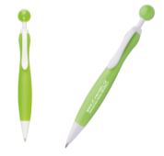
7 | dřevěné barevné pastelky v papírové krabičce | 6ks barevných pastelek, materál dřevo/karton, rozměry krabičky 9x4,5x0,9cm, | potisk logo č. 1, červená pantone 174c |  | 300 |  |  | 0.00 | 0.00 | 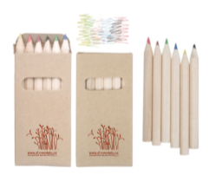
8 | USB flash disk ve tvaru karty | paměť minimálně 8GB, rozměr cca 60 x 30 x 1,5 mm, vyklápěcí klíč | celoplošný jednostranný potisk logo vzor č. 1 cihlová červená Pantone 174c,; záruční doba 24 měsíců |  | 100 |  |  | 0.00 | 0.00 | 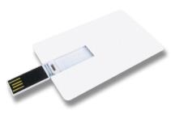
9 | plastové slohy s potiskem formát A4 | skládací sloha s pojistnými gumičkami, transparentní, | potisk Pantone 174c vzor č.1, cca 1/4 plochy A4, |  | 150 |  |  | 0.00 | 0.00 | 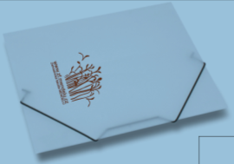
10 | samolepící poznámkové lístky v pouzdře, karton | 100 barevných lístků, velikost 6x8,2x0,3cm; s vykrojenými kolečky v pouzdře z kartonu, | potisk logo vzor č. 2 cihlová červená Pantone 174c |  | 300 |  |  | 0.00 | 0.00
11 | button se spínacím špendlíkem | průměr 44 mm, | potisk logo vzor č. 3 "sázej na ZF" - 3 barvy |  | 500 |  |  | 0.00 | 0.00 | 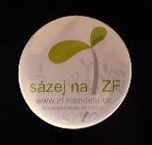
12 | Šňůrka na krk s kovovou karabinou a poutkem na mobilní telefon | polyester, bezpečnostní pojistka, 50 x 1,5 cm; | potisk po celé délce stužky, cihlově červená (nejlépe Pantone 174c); potisk bílý, motiv bude upřesněn po výběru dodavatele |  | 100 |  |  | 0.00 | 0.00 | 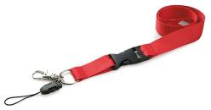
Celková nabídková cena v Kč: |  |  |  |  |  |  |  | 0.00 | 0.00

 | 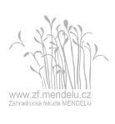 logo vzor č. 1 |  |  | logo vzor č. 2 |  |  | logo vzor č. 3

